상품제안서
나이아드 미니 304스텐텀블러 330ml | 상품코드: S24001

 |  |  |  |  |  |  | 02-713-8555 | www.synergygift.co.kr
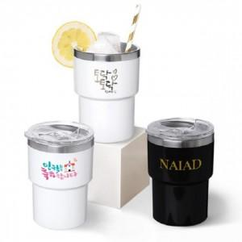

【상세/제작정보】 | <p><span style="font-size: 14pt;">※배송비 별도 발생 상품입니다.(박스당 50개입각 / 5,000원 부가세별도)</span></p>

【인쇄/포장옵션】 | 실크, 풀칼라 / 포장지포장

【공급단가】 | 수량 | 100~ | 500~ | 1,000~ | 3,000~ | 5,000~
*VAT별도 | 단가 | 3,910원 | 3,770원 | 3,620원 | 3,480원 | 3,390원

【상품 URL】 | https://www.synergygift.co.kr:443/src/goods_detail.php?gdno=24001

